LAFD
Pre vypočítanie rozostupov dier pre montáž lamiel doplníme do tabuľky "výšku UT profilu" a požadovaný počet lamiel v "U" alebo "UT" profile.
Po zadaní hodnôt vidíme v tabuľke vypočítané hodnoty rozstupov dier a prekrytia lamiel [mm].
Pri výplni AL-LAFD pre značenie otvorov a uchytenie lamiel na profily AL-U21 a AL-UT21 použijeme strednú drážku, na ktorú značíme diery podľa hodnôt z tabuľky na zvolený počet lamiel a výšku profilov AL-U21 a AL-UT21
Z tabuľky vyberieme vypočítané hodnoty zo stĺpca "Drážka" a postupne podľa hodnôt značíme diery v príslušnej drážke až po poslednú lamelu. Diery značíme od začiatku "U" alebo "UT" profilu.
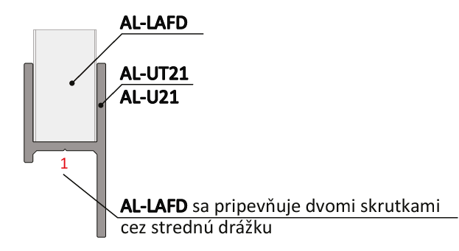
Doplňte hodnoty
Pri montáži lamiel AL-LAFD nie je potrebné počas značenia dier rozlišovať pravý a ľavý "U" a "UT" profil.
 |  | 2000
Výška "UT" profilu | [mm]
Počet lamiel | [ks ] | 20

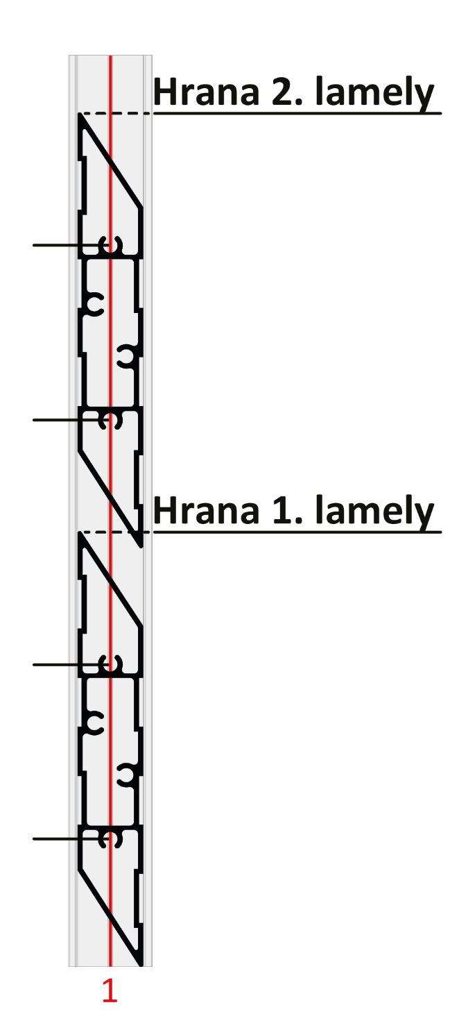

 | Diery v drážkach

Lamela | Drážka 1(mm) | Drážka 1(mm)
1 | 32 | 75
2 | 131 | 175
3 | 231 | 274 | 175
4 | 330 | 374
5 | 430 | 473 |  |  | Kód |  | Kód
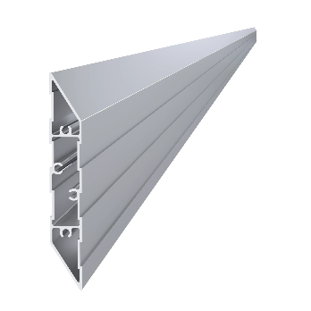
6 | 530 | 573 |  |  | AL-UT21-6 | AL-U21-6 | AL-LAFD
7 | 629 | 672
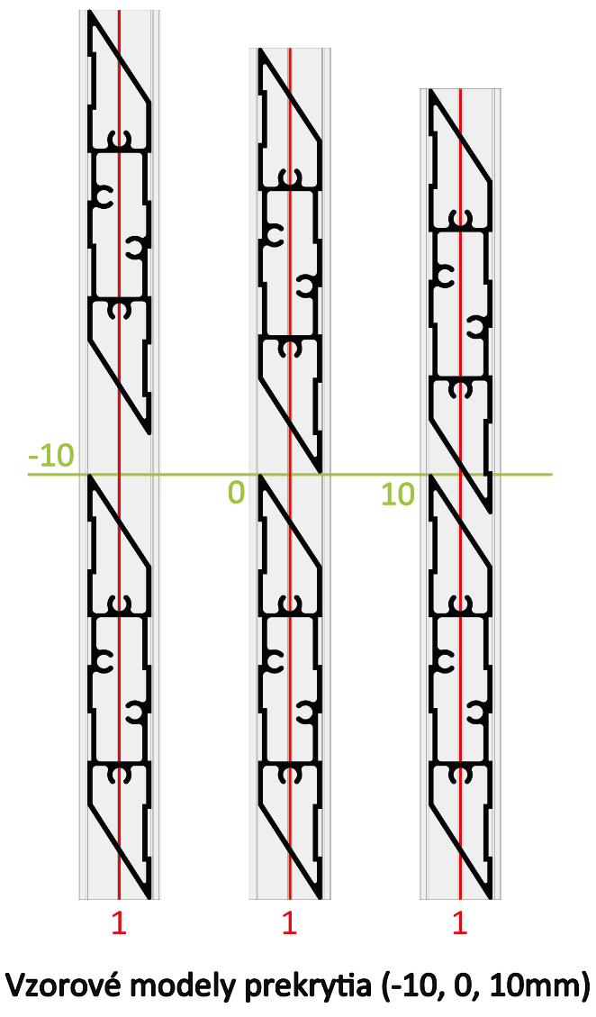
8 | 729 | 772 | 131
9 | 828 | 872
10 | 928 | 971
11 | 1027 | 1071
12 | 1127 | 1170
13 | 1227 | 1270
14 | 1326 | 1370 |  |  | Dĺžka (výška) |  | Počet
15 | 1426 | 1469 | 75 |  | 2000mm |  | 20ks
16 | 1525 | 1569
17 | 1625 | 1668
18 | 1725 | 1768
19 | 1824 | 1867
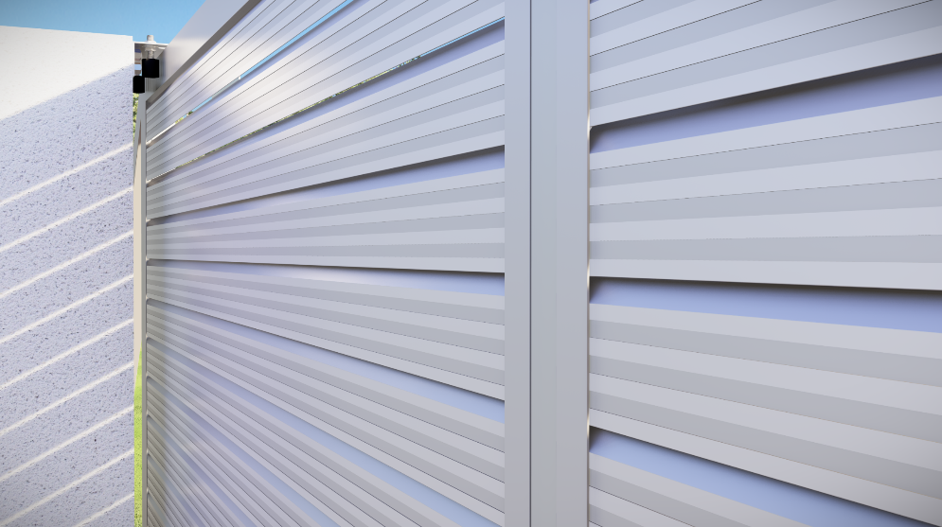
20 | 1924 | 1967 | 32 |  | Kód
Reálne (vypočítané) prekrytie
21 | 2023 | 2067 |  |  | Pre „UT“ profil | Pre „U“ profil
22 | 2123 | 2166 |  |  | E1-3S4.2x19 | E1-4S4.2x19
23 | 2222 | 2266 |  | 8.5
24 | 2322 | 2365
25 | 2422 | 2465
26 | 2521 | 2564 |  | Poznámka
27 | 2621 | 2664

 |  |  |  |  | Počet
 |  |  |  |  | 80ks

